开场分镜版二
表现形式part2： | 以女主独白的方式来推演开场剧情

出场人物： | 沈氏（你母亲，孕妇）、王氏（继母）、乳娘、五岁的你、奴仆、嬷嬷等NPC数人

序号 | 镜头 | 画面描述 | 台词 | 备注
1 | 无 | 黑幕（字幕出） | 他们……都说我的命不好！
2 | 中景 | 厅堂内，（王氏）你的继母给你的母亲（沈氏）敬茶 | 阿爷不疼，继母不爱
3 | 特写 | 敬茶动作，下一秒茶杯被推翻 | 王氏（画外音）：【姐姐喝茶！】
4 | 中景 | 沈氏扬手甩了王氏一巴掌 | 沈氏（画外音，尖锐）：【并嫡？！除非我死了！】
5 | 中景 | 你的母亲被迫跪在祠堂之中，被迫执行家法 | 阿娘，跟人私通被抓了个正着。
6 | 小全景 | 灯火通明的祠堂内，周围两三门奴仆，你的母亲浑身伤痕，奄奄一息。 | 然后，死了……
7 | 中景 | 你站在窗口，被乳娘捂住了嘴，只能看着房间内发生的一切，默默落泪。 | 他们说，丧妇长女命硬……
8 | 小全景（奴仆视角） | 清晨，奴仆起身清扫，打开大门，见到满身污迹的你，怀中抱着一名啼哭的婴孩。 | 尤其是还带着一个棺材子的弟弟
9 |  | 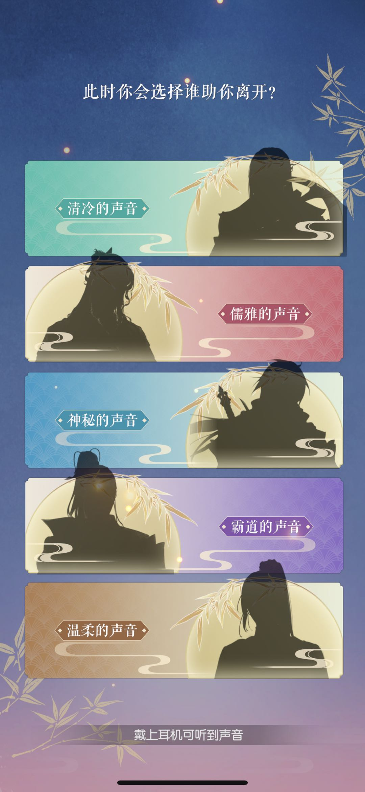 | 他们说，这长安城内无人敢娶我！ | 也类似给个几个知交备选选项，搭配知交的独特CV声音和对白
10 | 黑屏 | 屏幕出现裂纹…… | 他们说…… | 屏幕碎裂声……
11 | 黑屏 |  | 我说…… 若……往事已不可逆，那从今日起，我便同宿命斗到底。
12 | 黑屏 |  | 人活在这世上，不是为了成全别人，而是为了能够为自己活一次！ | 字幕烟化，出现选角界面。

正文剧本
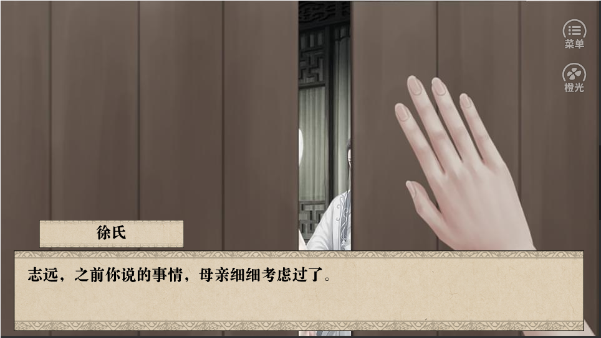
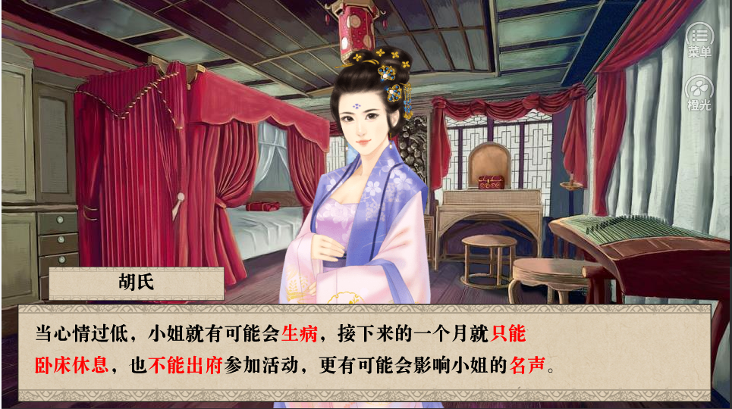
 |  | 出场人物： | 五岁的你、沈氏、王氏、年轻版钱万三（你的父亲，新增）、乳娘、大伯母（新增）、奴仆、嬷嬷等NPC数人

 |  | 人物需求 |  |  |  |  |  | 人物需求
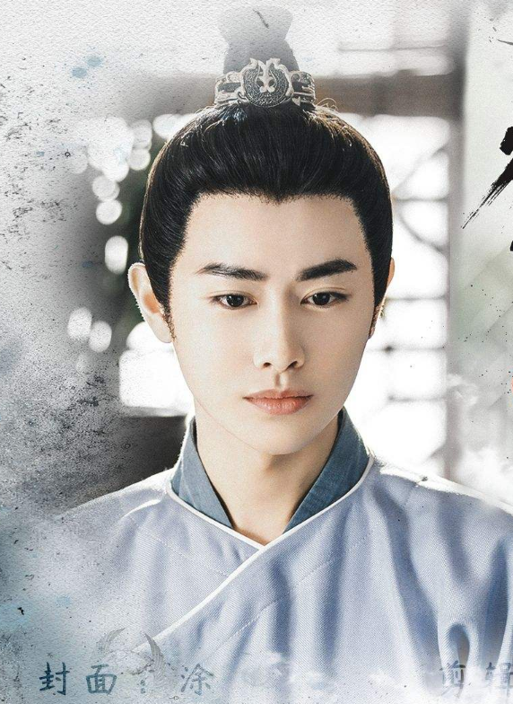
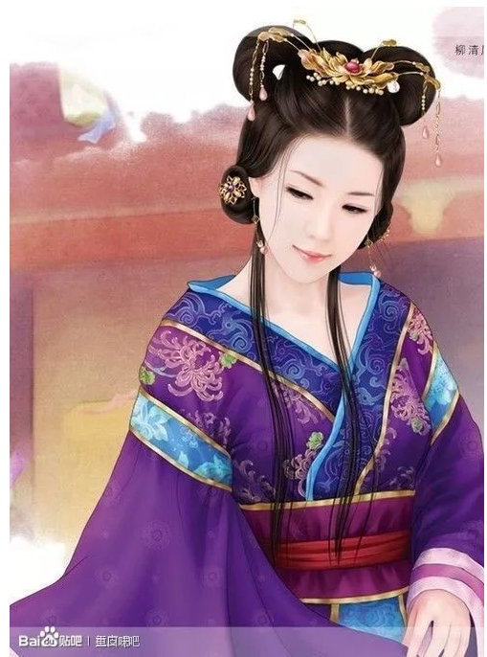
 |  |  |  |  |  |  |  |  | 大伯母
 |  |  |  |  | 年轻版钱万三（女主他爹） |  |  |  | 年纪：23岁
 |  |  |  |  |  |  |  |  | 容貌端丽，见利忘义，贪慕虚荣
 |  |  |  |  |  |  |  |  | 服饰花哨
 |  |  |  |  | 年纪：25岁

 |  |  |  |  | 容貌俊秀、温柔、无主见

卷首
场景 | 章节 | 镜头 | 表情 |  | 人物 |  | 文本

 |  |  |  |  | 黑屏
 |  |  |  |  | 旁白 | 唐朝京都，外郭城万年县东郊，钱府门前。
宅院大门 | 0 | 全景 |  | 1 | 旁白 | 寒风萧瑟，灌入脖颈中，下意识地缩了下脖子，唇齿却抑制不住地颤抖起来，抬头望着眼前重门深户的大宅院，顿生些许怯意。
 |  | 中景 | 温柔 | 2 | 沈氏 | (细心地拢了拢你的衣领，仔细叮嘱）四娘乖，你忍一忍，一会就能见到阿爷了。
 |  |  |  | 3 | 我 | （懵懂）阿娘，阿爷为什么不和我们一块回扬州？
 |  | 近景 |  | 4 | 旁白 | 阿娘没有回答我的话，只是脸色却是微微一变，更加苍白。
 |  | 全景/女主视角 |  | 5 | 画面描述 | 只听“吱呀”一声，原本紧闭的大门，开了条缝，穿着仆人服饰的男子探出身来……
前厅 |  |  |  | 6 | 旁白 | 前厅内众人雅雀无声，面色紧绷，可怕的气氛让我下意识地靠近身边的阿娘，却见阿娘将手指紧紧揣成了拳，抬头，眼眶微红，紧咬下唇，似乎在隐忍着极大的痛楚。
 |  |  | 苦笑 | 7 | 沈氏 | 并嫡？（目光却不知飘远）你的学问是阿爷教的，家道中落之时，更是倾囊相助不曾有任何推诿，阿爷本想趁你赶考之时，将我许给陈进士。
 |  |  |  | 8 | 沈氏 | 是我甘担不孝之名，同你私奔至扬州，你连着两次春闱落地，从此弃文从商，我们从小小的面档做起，起早贪黑，操持中馈，就是怀着四娘之时也不敢有一刻贪懒。
 |  |  |  | 9 | 沈氏 | 好不容易日子有些许宽裕了，你又想着进都城，我忙着卖掉面馆为你筹集本钱。这几年来你我聚少离多，我可曾有一丝怨怼过？若不你这半年不曾有音讯，我担心寻来，竟不知你早在长安另立家业。
 |  |  | 愤恨 | 10 | 沈氏 | 你我相识于微时，你穷困潦倒之时，不曾嫌弃，如今你飞黄腾达了却嫌我糟糠粗鄙了？亏你想得出并嫡的伎俩？是现在有头有脸，怕被外人嚼了舌根不成？
 |  |  |  | 11 | 旁白 | 阿娘嘲讽地笑着，锋芒锐利的双眸却忽而失了魂般，清光隐隐，泪珠幽然滑落，顺势砸在了手背上。
 |  |  |  | 13 | 旁白 | 听着阿娘细数过往，再望了望仍旧懵懂的我，阿爷似有所动，正欲说些什么，却听一阵珠帘撞击之声，一名容貌艳丽的女子卓约多姿地步了出来，她的身后跟着个不过三岁左右的奶娃娃。
 |  |  |  | 14 | 旁白 | 娃娃奶声奶气地喊了声“阿爷”，阿爷赶忙抱起那粉雕玉琢女童，狠狠地亲了口。心渐渐沉落，阿爷，从不曾这么对我……
 |  |  |  | 15 | 王氏 | （娇笑了一声，上前便热切地握住了阿娘的手）这件事还是让我同姐姐说罢。
 |  |  |  | 16 | 旁白 | 阿爷听到还欲说些什么，最后嘴唇蠕动了两下，闷闷地点了下头。阿娘面色铁青，不甚自在地想要挣脱开王氏的手。
 |  |  |  | 17 | 钱万三 | （将女娃推到我的面前）四娘，这是你妹妹五娘，五娘，快叫阿姊？

 |  |  |  | 18 | 选择 | 此刻你该怎么办？
 |  |  |  | 19 | 选择一 | 不想让阿爷难办，乖巧应声。
 |  |  |  | 20 | 旁白 | 我望了眼眼前的阿爷，不想阿爷为难，正要上前摸摸五娘，不想五娘却张口咬住了我的手腕，我微一吃痛，推了五娘一把。
 |  |  |  | 21 | 旁白 | 五娘跌坐在地，眼眶一红，哇哇地哭了起来。
 |  |  |  | 22 | 旁白 | 明明是我被咬，但阿爷却担心地查看五娘，心中一酸，眼泪也跟着啪嗒啪嗒地往下落。

 |  |  |  | 23 | 选择二 | 推对方一把。
 |  |  |  | 24 | 旁白 | 我看了眼，眼前的妹妹，一想到阿娘的眼泪，忍不住狠狠地推了她一把，转身朝阿娘的方向跑去。
 |  |  |  | 25 | 旁白 | 身后是五娘的痛哭之声以及阿爷满含心疼的安抚声。

卧室/夜晚 |  |  |  | 26 | 旁白 | 万籁俱寂的夜晚，阿娘将我抱在怀中，轻轻的哼唱着歌谣，哄我入眠，就在我似梦似醒间，却见大门被重重推开，一群壮汉涌了进来。
 |  | 近景 | 惊恐 | 27 | 沈氏 | 你们是什么人……唔……
 |  |  |  | 28 | 选择 | 朦胧间，我似乎见到阿娘被一群凶神恶煞的家伙架出了门，等我彻底清醒之时，房间早已空无一人，屋外一片漆黑，似有猛兽蛰伏其中，我该怎么做？
 |  |  |  | 29 | 选择一 | 担心阿娘安危，立刻追出去；
 |  |  |  | 30
祠堂 |  |  |  | 31 | 画面描述 | 你躲在窗口（推开窗户动作）看到灯火通明的祠堂内，捆缚的沈氏被迫跪在祖宗牌位面前。
 |  |  | 虚弱，怨恨 | 32 | 沈氏 | 王凝芙，你好大的胆子，竟敢趁着夫君出远门之时对于我动用私刑？别忘了，我们虽是并嫡，但我终究比你早入门了些许，你还得称我一声姐姐才是。
 |  | 近景 | 冷笑 | 33 | 王氏 | 姐姐？你不知从哪个阴沟里冒出的贱货也配同我相提并论？今天，我不怕把话撂在这，你若乖乖画押，尚能完好离开这，否则，你可得横着被抬出这大门。
 |  | 近景 | 愤恨 | 34 | 沈氏 | 呸，我根本就没私通男子，凭什么让我画押。
 |  |  |  | 35 | 旁白 | 见到阿娘在祠堂内，被人屈打，我心中一急，正要推开房门，想要阻止他们，却被一只粗糙的大手捂住了我的嘴，就连身子也被对方紧紧禁锢在怀中，动弹不得。
 |  |  |  | 36 | 方妈妈 | 嘘，四娘！你现在去也是于事无补，你
 |  |  |  | 37 | 旁白 | 方妈妈是明明五娘的乳娘，我不知她为何为出现在这，只是，眼睁睁地阿娘乱棍之下早被打得遍体鳞伤，嘴角沁血，而我只能站在窗口什么也做不了~
 |  | 中景 | 悲痛 | 38 | 画面描述 | 女主站在窗口，被乳娘捂住了嘴，只能看着房间内发生的一切，默默落泪。
 |  | 近景 | 惊吓 | 39 | 仆役 | （探了探阿娘的气息，惊慌道）哎呀，沈，沈夫人，她，她没气了……
 |  |  | 担忧 | 40 | 大伯母 | 这可如何是好，原本就想着给她安个私通的罪名，将人打发了出去，现今出了人命，这可如何是好？
 |  |  |  | 41 | 王氏 | （先是一惊，转念一想，遂安下心来）怕什么，就说她与外男打算私奔，被我们发现，只好畏罪自尽，让她画了押，留下这封诀别书，将尸首丢到荒山野岭去便是了……
荒郊野外/夜晚/下雪 |  |  |  | 42 | 画面描述 | 密密麻麻的雪花，迫不及待地席卷了整片大地，入目皆是银装素裹，你和乳娘在荒郊上，打算葬了沈氏。
 |  |  |  | 43 | 方妈妈 | （心疼）天可怜见，这么小的娃儿，就遇到这般遭罪的事，以后在这家该怎么过？四娘，你且千万记住，今日之事不能同第二人透露半句……
 |  |  | 哭泣 | 44 | 我 | 可是，阿娘她……（话还没来得及说，泪已经滚落了大半）
 |  |  |  | 45 | 方妈妈 | 老奴晓得沈夫人是被冤枉的，可如今王凝芙正得势，在京都又有她们王家帮衬着，阿郎就是知晓了，怕是也不能为你做得了什么主的。
 |  |  |  | 46 | 方妈妈 | 好了，时候不早了，快给你阿娘磕个头。
 |  | 特写镜头 | 惊吓 | 47 | 方妈妈 | 这是怎回事？你阿娘的羊水破了，四娘，快，快来搭把手。
 |  |  |  | 48 | 画面描述 | 清晨，打扫的仆人打开大门之时，见到满身血污的你，怀中抱着一名啼哭的婴儿。

 |  |  |  | 49 | 选择二 | 外面一片漆黑，有点害怕，还是呆在房间等阿娘回来吧。
 |  |  |  | 50 | 旁白 | 就在我昏昏欲睡之时，却见一道臃肿的身影急忙窜了进来，怀中竟还抱着一名啼哭的婴儿。
 |  |  |  | 51 | 我 | （我见到来人，略疑惑地唤了声）方妈妈？
 |  |  |  | 52 | 旁白 | 方妈妈是五娘的乳娘，如今更深露重之时，却出现在此处，令人不免生疑。
 |  |  |  | 53 | 方妈妈 | （小心探视门口，竟婴儿小心放在我的身边）四娘，你且乖乖听妈妈说几句。
 |  |  |  | 54 | 方妈妈 | （望着我一脸懵懂的脸，似有不忍，最终这才哽咽着开口）你……你阿娘去了。
 |  |  |  | 55 | 我 | （乍听之时，一时不解）去，阿娘去哪了？
 |  |  |  | 56 | 方妈妈 | 你阿娘没了，这是你阿娘临终前拼了命为你留下的至亲，你定要好生照顾，我不能再这待太久，你且记住，今夜来这里的事，你万不能同第二人透露半分！
 |  |  |  | 57 | 旁白 | 乍闻阿娘过世，只觉得五雷轰了顶般，脑袋嗡嗡作响，好半晌没能回过神来。
 |  |  |  | 58 | 我 | 我阿娘怎么会没了呢，方妈妈，你告诉我，阿娘怎么会没，我阿娘……
 |  |  |  | 59 | 旁白 | 眼见着方妈妈要走出房门，正要追上问个清楚，却不想脚下踩空，整个人从床上跌了下来，身体的疼痛比不上痛失亲人的伤痛欲绝。
 |  |  |  | 60 | 旁白 | 我的手仍旧无意识地望着伸展着，似乎想要抓紧什么，却徒手扑了个空，这个也里，整个宅院内，只剩下婴儿的啼哭和我的哭声交织了一夜。
 |  |  |  | 61 | 旁白 | 第二日，整个府邸便传出了我阿娘同外男私奔，不想事迹败露，只好畏罪自尽的消息。

 |  |  |  |  | 推窗户效果参考：

Sheet2
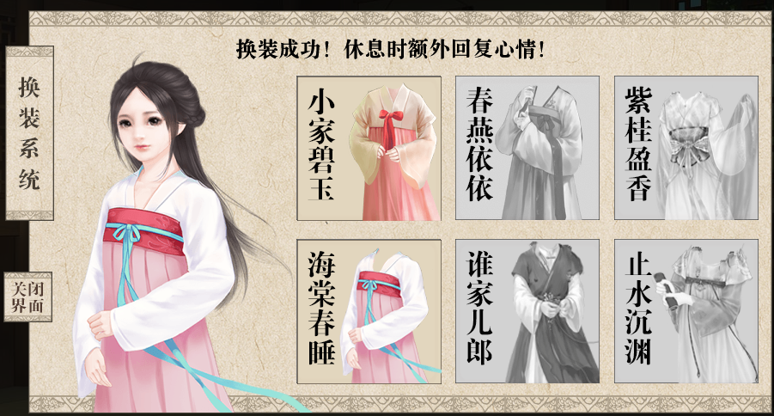
换装参考

